Sheet1
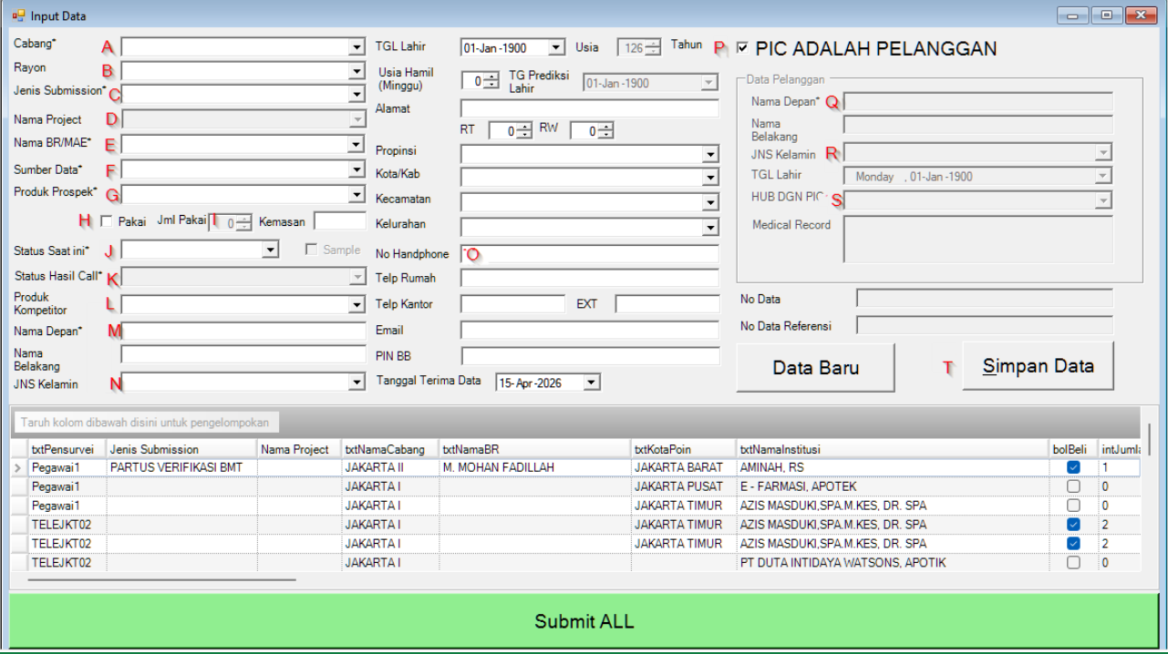

NO | NAMA FIELD | Deskripsi | View / sp | Isi Parameter
A | Cabang | Berisi Cabang tempat user ini berada, Jika yg login bisa meng cover beberapa cabang maka akan muncul list cabang yg dicover tersebut | select txtCabangID , txtNamaCabang from vwOctoListCabang where txtPegawaiID= @txtPegawaiID | @txtPegawaiID = User yg Sedang Login
B | Rayon | Rayon dari cabang yg dipilih di poin A | select txtKabkotaID,txtKotaPoin from mKabKotaMapping with(nolock) where txtcabangid = @txtCabangID | @txtCabangID = Data yg dipilih dari A
C | Jenis Submission | Jenis submission dari data yg di input | select txtMasterID,txtNamaMasterData from vwJenisSubmissionks with(nolock) where bolAktif=1
D | Nama Project | Harus di isi jika balikan dari Vw ini (select top 1 txtketeranganJenis from vwSubSubmission where txtketeranganJenis like '%@txtJnsSubmissionID%') ada isi nya, Jika tidak ada isi nya maka cukup di isi dengan NULL | select txtMasterID,txtNamaMasterData from vwSubSubmission | @txtJnsSubmissionID = diambil dari C
E | Nama BR / MAE | Menampilkan List nama BR / MAE berdasarkan cabang & Jns Submission | txtPegawaiID , txtNamaBR from dbo.ListBRByCabangNJenisSubmission (@txtCabangID,@txtJnsSubmissionID) | @txtCabangID = CabangID Field A @txtJnsSubmissionID = Jns Submission Field C
F | Sumber Data | List Sumberdata dari cabang yg dipilih di A | select txtSumberDataID,txtNamaInstitusi from vwOctoListSumberData where txtCabangID=@txtCabangID | @txtCabangID = CabangID Kolom A
G | Produk Prospek | Produk prospek based on jenis submission di A | select A.txtProdukID, A.txtNamaProduk from vwOctoListProdukProspek A where A.txtJenisSubmissionID=@txtJenisSubmissionID | @txtJenisSubmissionID = Jenis Submission Field C
H | Checklist Pakai | 0 Jika Tdk Pakai 1 Jika Pakai
I | Jumlah Pakai | NULL jika H 0 harus di isi jika H di isi 1
J | Status Saat Ini | Status saat ini based on jenis submission di A ( penentuan PRO NC / PROSPEK ada di cabang) | select txtStatusSaatIni from vwJenisSubmissionKS where txtMasterID =@txtJenisSubmission | @txtJenisSubmissionID = Jenis Submission Field C
K | Status Hasil Call | Jika J = PRO NC, maka PRE NC Jika J= PROSPEK, maka PROSPEK KOMP
L | Produk Kompetitor | Optional, jika di isi maka berdasarkan field A & Field G | select txtProdukKompetitorID from VwProdukKompetitor where bolAktif=1 and bolKompetitorLgsg =1 and txtProdukID=@txtProdukProspek and txtCabangID=@txtCabangID | @txtProdukProspek = Field G @txtCabangID = Field A
M | Nama Depan | Mandatory hanya alfabet
N | jenis Kelamin | Di isi dengan : Perempuan atau Laki-laki
O | No Handphone | Wajib di Isi dengan numerik
P | PIC Adalah Pelanggan | Centang jika sesuai dengan kriteria dari produk Prospek | select top 1 txtProdukID from vwProdukKS_Pelanggan where txtProdukID=@txtProdukID | @txtProdukProspek = Field G
Q | Nama Depan Pelanggan | Jika N di centang, maka Mandatory hanya alfabet
R | Jns Kelamin | Jika N di centang, Jns Kelamin Di isi dengan : Perempuan atau Laki-laki
S | Hubungan dgn PIC | Jika N di centang, maka Mandatory | select txtMasterID,txtNamaMasterData from VwStatusHubPIC
T | Simpan Data | Untuk simpan data | eksekusi sp spOctoSimpanData, akan menghasilkan 0 --> Jika Gagal, 1 --> Jika Berhasil | exec spOctoSimpanData (@txtCabangID varchar(20), @txtJenisSubmissionID varchar(20), @txtBRID varchar(20), @txtSumberDataID varchar(20), @txtProdukProspekID varchar(20), @txtStatusSaatIni varchar(20), @txtProdukKompetitorID varchar(20), @txtNamaDepanPIC varchar(255), @TglLahirPIC date, @txtJnsKelaminPIC varchar(20), @txtNoHP varchar (500), @bolBeli bit, @intJumlahBeli Smallint, @bitPicAdalahPelanggan bit, @txtNamaDepanPelanggan varchar(255), @txtHubungandgnPIC varchar(20), @TglLahirPelanggan date, @txtJnsKelaminPlgn varchar(20))

